配置导出工具帮助文档
 | 表格及导表工具优化需求

 | 日期 |  | 开发者 | 备注
 | 2024.05.24 |  | 算力不足 | 创建配置导出工具

需求目的
优化表格和导表工具，便于查找配置、修改配置 和 拓展游戏，以此提高策划对表格的管理效率

 |  | 错误对照表
 |  | 错误码 | 错误图片 | 错误原因 | 解决方案
 |  | 根据以下方案也未解决的 | 未知 | 未知 | 计算力不足qq:2494216761
 |  | 看着像报错的 |  | 未知 | 计算力不足qq:2494216761
 |  | 没有反应 |  | 没有安装python | 安装python
 |  | 1到8 |  | 错误文字的描述就是原因 | 找到对应位置修改正确即可

 | 基础配置导出工具是 用于对游戏配置进行管理的工具 你可以使用.xlsm 或者.xls文档 来管理游戏的各类配置 然后通过这个工具来导出成游戏中的配置。 因为是需要导出到游戏中，所以该工具需要你的.xlsm或者.xls文件具有一定格式!!!! 另外，导出的配置在Configuration-Export-Tool\基础配置工具\data 这个目录哈！你可以自己再写个复制用的bat脚本 把配置复制到游戏目录下，或者修改 复制 基础配置 到游戏目录.bat 这个bat文件里的路径
 |  |  |  | 工具全貌
 |  |  |  | 使用方式：完成配置修改后， 1.标记的路径中 找到导出基础配置.bat文件 2.双击运行它，没有上面错误对照表中的提示错误即可，此时配置已导出 3.双击运行它，确认是复制基础配置后 点击回车，配置就复制到游戏目录了
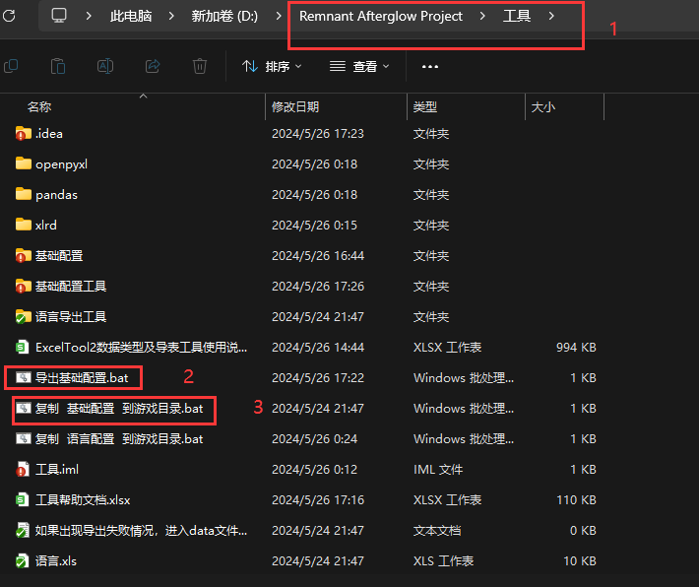

 |  | 以下是对文件类型的要求
 |  | 可以是.xlsm后缀的文件 | 可以是.xls后缀的文件

 |  | 以下是对文件内子表名称的要求
 |  | 每个.xlsm文件或者.xls文件都分为多个子表 | 想要导出的子表，其名称 需要以cfg_ 为前缀, 并且，如果导出的子表的名称中存在两个或更多_ 会自动将最后一个_ 之后的去掉 举例：cfg_mapbase_地图基础配置 这里导出就是cfg_mapbase 因此可以通过这个来给子表取名的同时 描述子表的基础功能

 |  | 以下是对子表内模板配置的前四行的要求
 |  | 第一行是 备注，可以用于备注第三行 字段名称 的具体功能， 也可以表示具体配的值表示的什么效果 | 具体可以看测试配置的表2 和 表3
 |  | 第二行是 字段导出设置，用于设置该列的数据是否要导出 具体为 0是不导出 1 是 导出字段为主键 2是常规导出 3是该列是最后一个字段，3之后的导出设置无效果 | 具体可以看测试配置的表2 和 表3
 |  | 第三行是 字段名称，用于表示这一列的数据的名称，不能取 KEY_INDEX 建议使用英文单词，如 index | 具体可以看测试配置的表2 和 表3
 |  | 第四行是 数据类型，用于设置该列的数据是什么类型 数据类型关乎到数据的填写方式 | 具体可以看测试配置的表2 和 表3 基础数据类型： BOOL true 或者 false 值只有两个选项时推荐使用 true SHORT -32768 到 32767 值不大情况下使用 2563 INT -2147483648 到 2147483647 40000 UINT64 0 到 18446744073709551615 1000000000000000 FLOAT 小数类型 1.4223 STR 字符串类型 哈阿达萨达 特殊组合，以上基础数据类型都可以用下列方式组合 <>数列 ，()组合，<()>组合数列 特殊类型， LANG 语言表的id 用于表示语言 Map_Name_1 POINT 坐标 用于表示一个坐标 (1.2,1.2) <POINT> 坐标列表 用于表示一组坐标 (1.3,1.2)|(3,2) PNG 单元格图片 图片类型是.png 注意：逗号和括号 以及|都是英文的符号 注意：如果是出现需要使用<(STR)> 或者<STR> 这种类型时，字符串中可能出现 | 或 ( 或 ) 时，需要特别注意，看是否能通过多个STR字段或者语言表id来取代，以免出现字符串错误 例如： <STR> 输入类似 你好|你好2 (INT) 输入类似 (1234,43321) <(BOOL)> 输入类似 (true|false)|(true|true) <(STR)> 输入类似 (卡卡十大|卡卡十大)|(卡卡十大|发生发)

